清单
福建省肿瘤医院中药房设备拟采购设备清单
编号 | 产品名称 | 尺寸(WxDxH) | 技术参数 | 数量 | 单位 | 参考样式图片 | 单价（元） | 金额（元） | 品牌 | 备注 | 总金额（元）
1 | 煎药机 | _______ | 1、单台容量：≥20000ml。 2、符合《煎药中心通用要求国家标准》（GB/T42282-2022）第5.4.3条要求：“带有自动挤压、自动搅拌等功能的中药煎药机应在药液沸腾后间隔一定时间自动挤压或搅拌2次以上”。 3、符合《中药煎药机国家标准》（GB/T30219-2013）第5.6条要求：“煎出率 有效成份煎出率不小于50%”。（应提供国家认可的第三方权威检测机构出具的《检验报告》）。 4、符合国家中医药管理局《中药煎药室管理规范》相关要求。具有常压煎药功能，自动完成一煎两煎的全过程，提高煎药药效。可实现二煎煎药，二煎时自动加水，自动清洗。 5、可预设不少于12种煎药方案，并具备联网通讯功能。可支持通讯协议自动设置及实现煎药单据传输等通讯协议。 6、采用安全、方便、快捷的一键式滑盖锁紧装置；应具备先煎后下提示功能，可实现常压煎药、密闭煎药、循环煎药功能；应采用安全、卫生、自下往上、双滑道定位的电动机械挤压系统，实现药渣充分分离。 7、具备防温度过高和防干烧功能，计时、定时设定控制功能；具备文火、武火可自动转换；具备安全卸压阀，双安全阀超压自动报警，自动卸压自动闭合；应具备蒸汽循环回收功能，煎药蒸汽经风冷冷凝器回收，保障有效成份无损失。 8、拉伸锅体设计，锅体无焊接点，具有很高的机械强度和刚度，大副提高锅筒的安全性能。 9、搭配工业级芯片，配置智能操作平台系统及智能触屏，微电脑控制器工业级触屏方便操作。 | 6 | 台 | __________
2 | 药液包装机 | _______ | 1、可支持通讯协议自动设置及实现煎药包装单据传输等通讯协议； 2、自动包装，卫生健康，保质期长，易于携带，服用方便； 3、包装温度、包装量自动显示； 4、封合温度数字化控制，可以设定自动恒定; 5、包装量为50-250ML无极变量可调包装; 6、适用于老人、儿童、成年人等不同用量。 | 3 | 台 | __________
3 | 调剂台 | 1150*850/350*1950mm（尺寸偏差不得超过±10mm） | 1.尺寸:1150*850/350*1950mm（尺寸偏差不得超过±10mm）。 2.材质：采用304不锈钢加橡木（橡木板厚18mm）组成。（不锈钢符合JIS G4305标准要求，需提供产品质量证明书或相关检测报告）。 3.柜体为抽斗，分上下两节结构，上节柜与台面有一空格，顶上空格，中间有15个抽斗，三行五列排布，抽屉装有拉手，抽屉配有2个不锈钢标签框，可放置药品信息卡下节柜有15个大抽斗，横3竖5排布，底下有两个大抽屉。 4.主框架采用25×25×1.2mm厚304不锈钢方管经无缝焊接而成。 5.抽屉采用厚度为1.2mm，材质为304的不锈钢拉丝板。 6.抽屉间隔断采用厚度为0.8mm的304不锈钢板封闭，抽屉与抽屉之间互不相通。 7.抽屉滑轨采用三节静音防脱高级滚珠滑轨（滑轨采用线性轴承设计，内键间隙可调整片和避震珠条，确保滑动条和快速分离及防止抽屉弹出设计），承载大于等于30KG。 8.侧面板和抽屉面板均采用橡木面板，板厚18mm。 9.此调剂台共有32个抽屉，上半部有15个抽屉，不锈钢抽屉盒尺寸为宽168mm*高141mm*深300mm（该尺寸为带滑道且不含抽屉面板尺寸，参考图示）；下半部有15个小抽屉，不锈钢抽屉盒尺寸为宽168mm*高141mm*深780mm和2个大抽屉，不锈钢抽屉盒尺寸为宽495mm*高226mm*深780mm，下半部每个抽屉内分2格，每个抽屉配2个不锈钢标签框，可放两个药品标签。 10.调剂台需要垫高距地120mm。 | 3 | 台 | 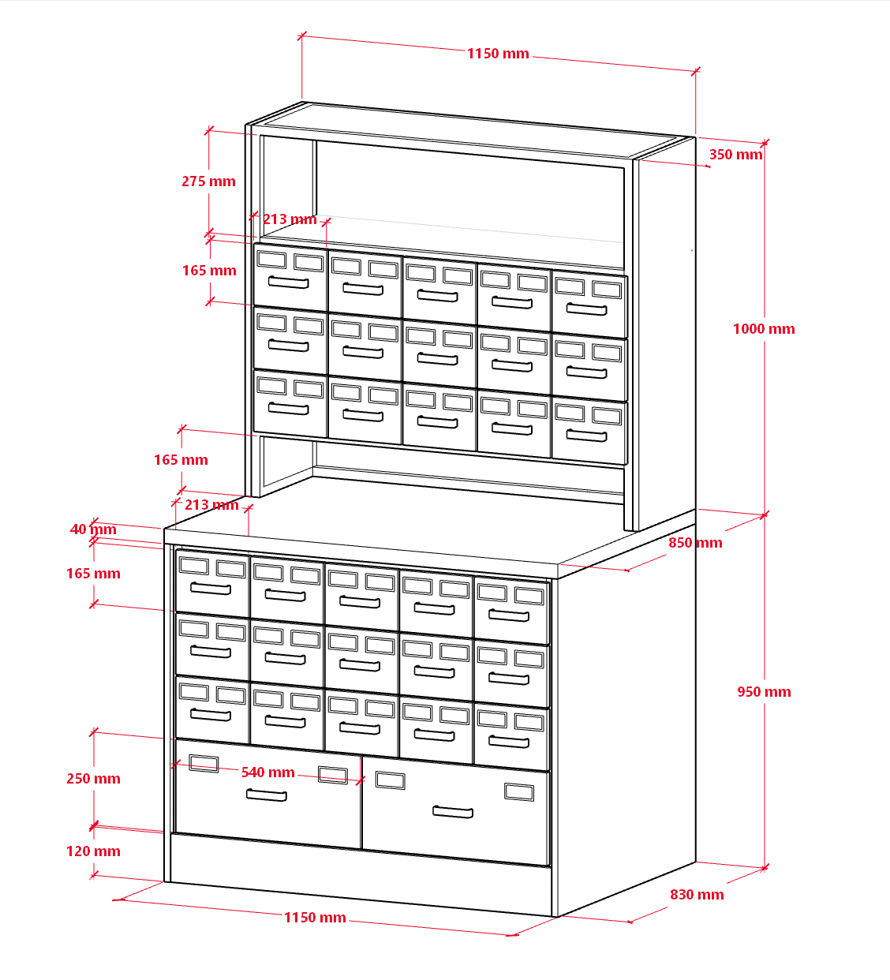
4 | 中药柜 | 1200*450*2000mm（尺寸偏差不得超过±10mm） | 1.尺寸:1200*450*2000mm（尺寸偏差不得超过±10mm）。 2.材质：整体采用304不锈钢加橡木（橡木板厚18mm）组成，（不锈钢符合JIS G4305标准要求，需提供产品质量证明书或相关检测报告）。 3.柜体采用优质304不锈钢钢板材料制作而成，坚固耐磨。共有32个斗，每个抽斗配2个不锈钢标签框，仿古式拉手；4列8行排布，最上面为空格，可放在较大物品。 4.主框架采用25×25×1.2mm厚304不锈钢方管经无缝焊接而成。 5.抽屉采用厚度为1.2mm，材质为304的不锈钢拉丝板。 6.抽屉间隔断采用厚度为0.8mm的304不锈钢板封闭，抽屉与抽屉之间互不相通。 7.顶板、后背板、底板采用厚度为0.8mm的304不锈钢板。 8.抽屉滑轨采用三节静音防脱高级滚珠滑轨（滑轨采用线性轴承设计，内键间隙可调整片和避震珠条，确保滑动条和快速分离及防止抽屉弹出设计），承载大于等于30KG。 9.此中药柜共有32个抽屉，不锈钢抽屉盒尺寸为宽235mm*高162mm*深400mm（该尺寸为带滑道且不含抽屉面板尺寸）、每个抽屉内分2格 ，每个抽屉配2个不锈钢标签框，可放两个药品标签。 10.中药柜需要垫高距地120mm。 | 3 | 台 | 